計算シート
一号認定 給食費・預かり保育料・延長保育料 の計算

注意：18時以降の延長保育料および、
バス代等の実費徴収費用は含みません
 | ＜操作方法＞
 | ①青色セルに利用日数を入力する
 | ②緑色セルで1日当たりの利用時間をプルダウンから選択する
 | ③黄色セルの合計金額と、基本保育料を足した金額が平均月額保育料

 |  | 平日 | 土曜日 | 長期休暇 | 備考
 | 最大日数 | 196 | 52 | 48 | 祝・祭日を17日、日曜を52日として計算
ア | 預かり単価（円/日） | 200 | 500 | 300 | ※預かり保育料は月額上限2,500円 ※長期休暇は年間契約で6,000円/年 ※おやつの準備がありますので要事前確認
 | 利用日数（日） | 196 | 52 | 48
 | 合計A | ¥30,000 | ¥26,000 | ¥6,000
イ | 朝延長利用時間（時間） | 2 | 2 | 2 | ※園を出る時にタッチパネルを押す 7:00～7：30に出ると2時間分 7：30～8：30に出ると1時間分
 | 朝延長単価(円/時間) | 100 | 100 | 100
 | 利用日数（日） | 196 | 52 | 48
 | 合計B | ¥39,200 | ¥10,400 | ¥9,600
ウ | 夕延長利用時間（時間） |  | 3 | 3 | ※休日における～１８時までの延長 １８～１９時の延長は含まない 迎えに来る時にタッチパネルを押す 15:00～16：00までにお迎えに来て1時間 16：00～17：00にお迎えに来て2時間 17：00～18：00にお迎えに来て3時間 ※おやつの準備がありますので要事前確認
 | 夕延長単価（円/時間） |  | 100 | 100
 | 利用日数（日） |  | 52 | 48
 | 合計C |  | 15,600 | 14,400
 | 年間合計A+B+C | ¥69,200 | ¥52,000 | ¥30,000
 | 月額平均 | ¥5,767 | ¥4,333 | ¥2,500

 | 月額平均合計 | 12,600 | 円/月 | ①

 | 給食費 | 4,000 | 円/月 | ②
この金額に１号認定の基本保育料を足した金額が、１年間を平均した月額保育料になります。
１号認定の基本保育料は中津市役所に問い合わせしてください。

 | 合計金額 | 16,600 | 円/月 | ①+②

 | ＜参考＞
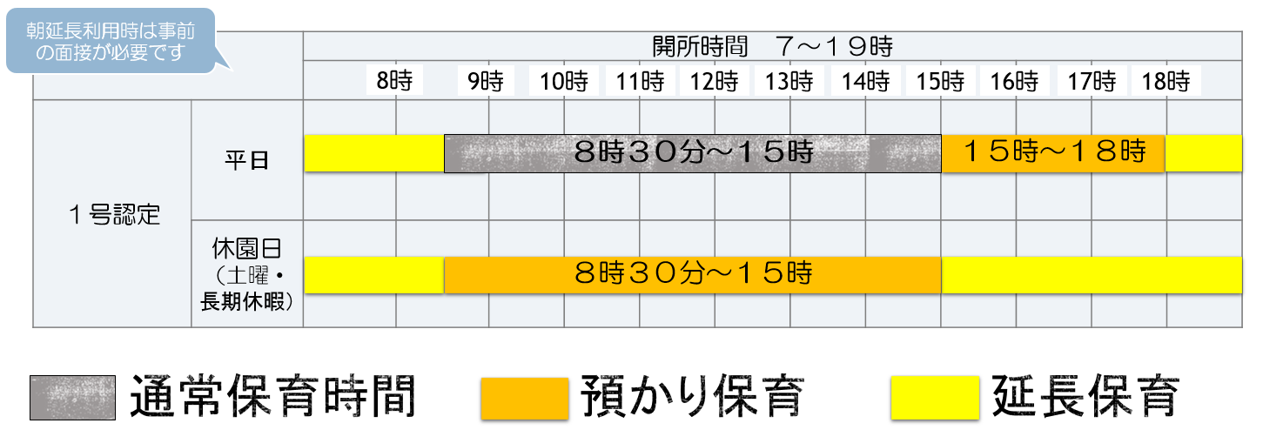

イ
ア

イ
ア
ウ

